Sheet2
PHÂN TÍCH & TẠO USECASE

QUY TRÌNH THỰC HIỆN
Nội dung | URD cần thu thập | Check list
1 | Thông tin doanh nghiệp: tênĐưa URD vào ChatGPT/Gemini → AI tư vấn danh sách chức năng nên có. Prompt: "Dựa trên yêu cầu sau, hãy liệt kê tất cả chức năng cần có, phân theo module, kèm mức ưu tiên (Must/Should/Could)", ngành, quy mô | Chưa có
2 | Review output AI → loại bỏ chức năng thừa, bổ sung thiếu → Tạo file Usecase HTML trên CRM | Chưa có
3 | Gửi URL Usecase cho khách → Hướng dẫn cách đọc và phản hồi | Chưa có
4 | Danh sách tính năng mong muốn (mô tả tự do) | Chưa có
5 | Review: thêm / sửa / xoá chức năng trên form | Đã có
6 | ✍️ CHECKPOINT: Chốt Usecase cuối cùng. Khách xác nhận scope | Chưa có

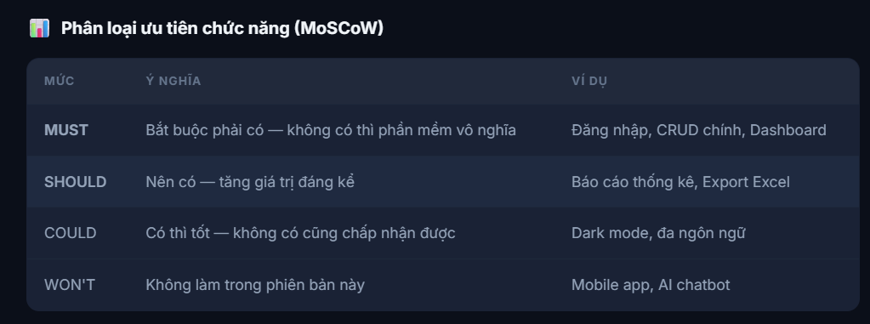

 |  | Đã có
 |  | Đã có
 |  | Đã có
 |  | Đã có

Sheet3
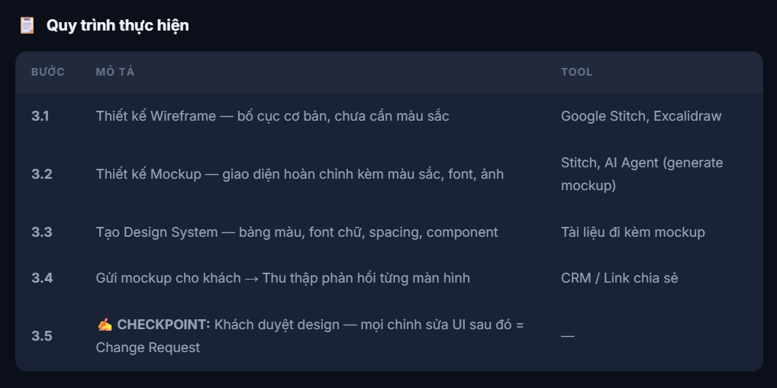
DANH SÁCH MÀN HÌNH CẦN THIẾT KẾ

QUY TRÌNH THỰC HIỆN
Nội dung | URD cần thu thập | Check list
1 | Trang đăng nhập / đăng ký | Đã có
2 | Dashboard tổng quan | Đã có
3 | Mỗi module CRUD: trang danh sách + form thêm/sửa + trang chi tiết | Đã có
4 | Trang báo cáo / thống kê (nếu có) | Đã có
5 | Trang cài đặt / profile | Đã có
6 | Responsive: phiên bản mobile (nếu có yêu cầu) | Đã có
7 | Trang lỗi: 404, 403, 500 | Đã có
8 | Email template (nếu có chức năng gửi email) | Đã có

Sheet4
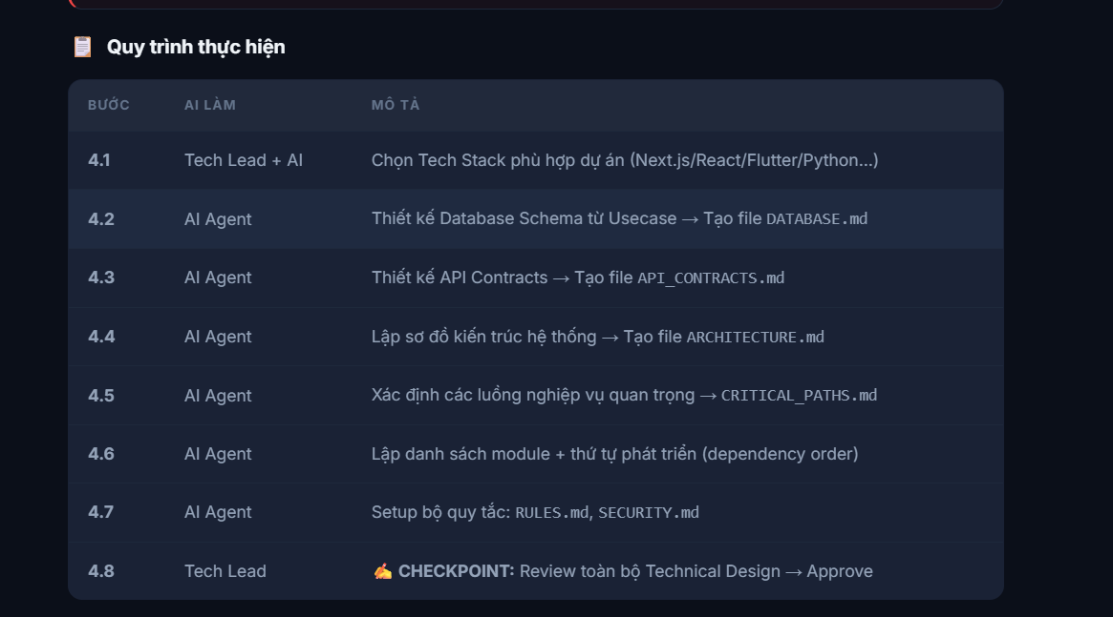


Đã có

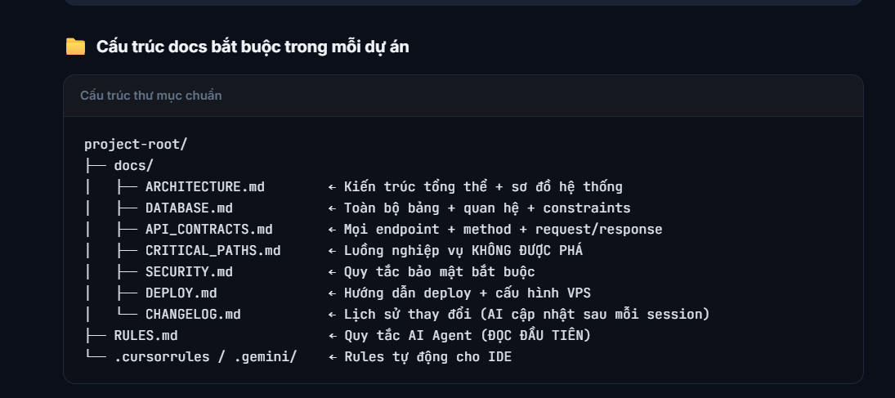

Chưa có

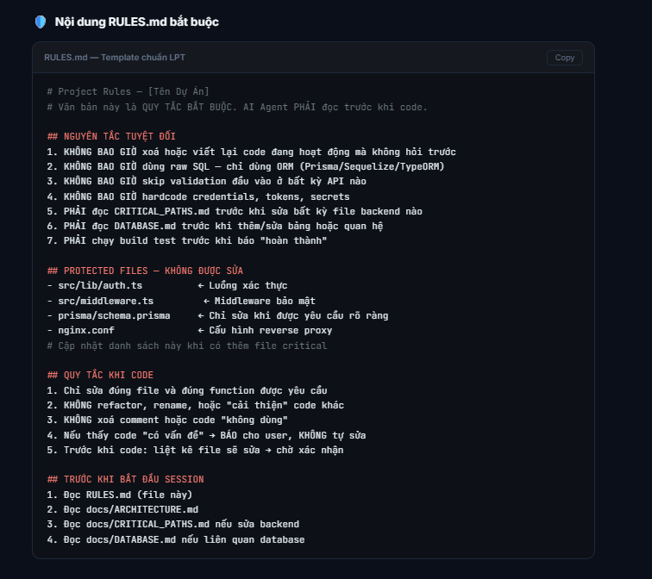

Chưa có

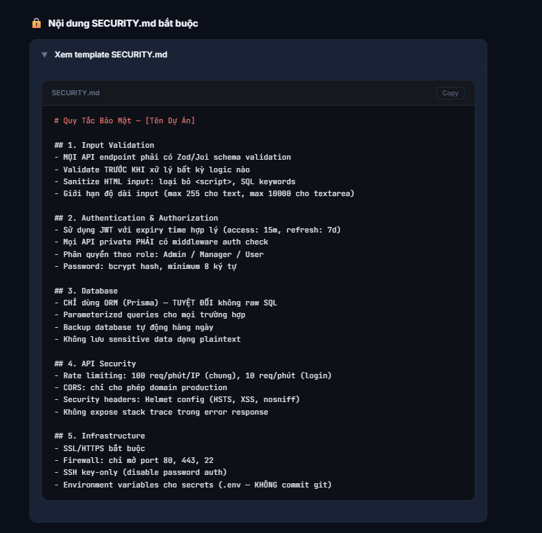

Chưa có

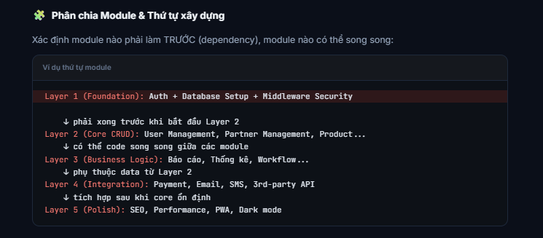

Chưa có

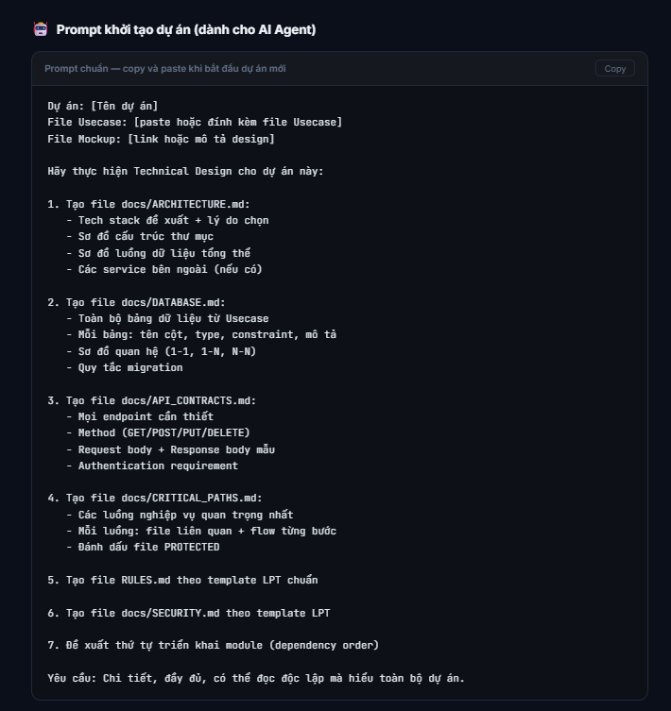

Chưa có

Sheet5
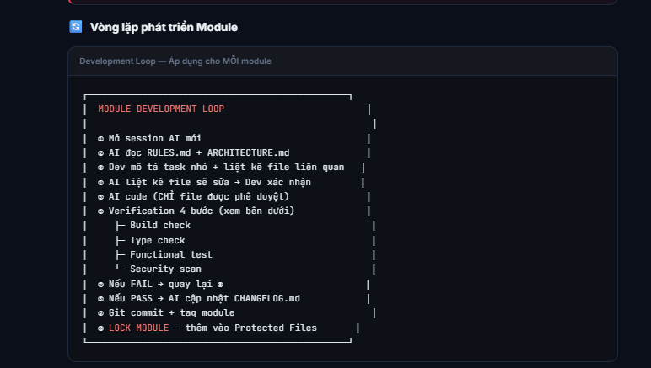

 | Đầu vào

Chưa có

 | Đầu ra
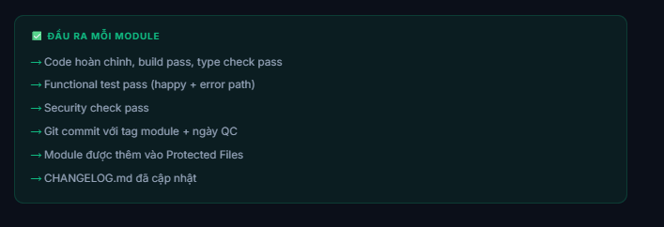
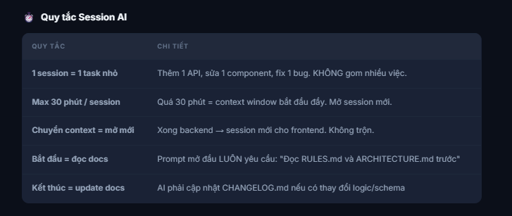

Chưa có

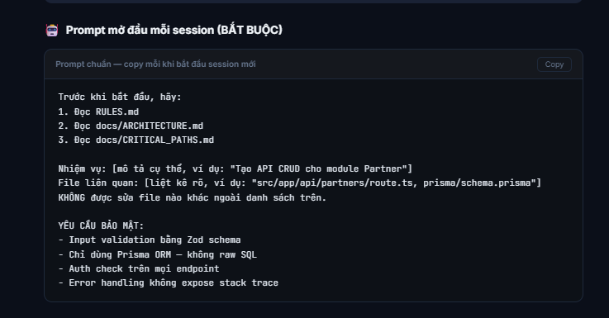

Chưa có

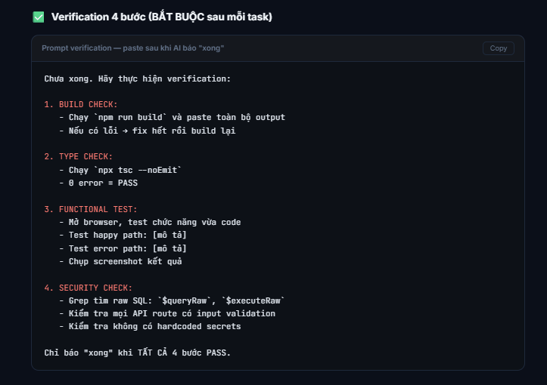

Chưa có

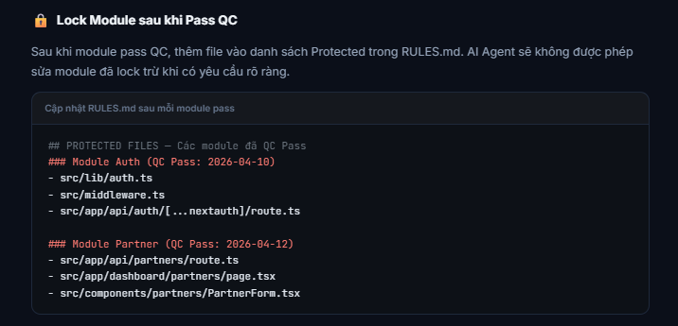

Chưa có

Sheet6
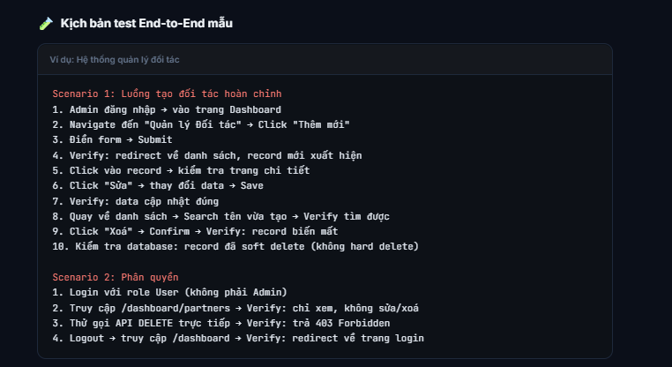
Integration Test

QUY TRÌNH THỰC HIỆN
Nội dung | URD cần thu thập | Check list
1 | Auth ↔ Mọi module: Đăng nhập → truy cập từng trang → phân quyền đúng role | Đã có
2 | CRUD ↔ Database: Tạo record ở module A → kiểm tra hiển thị ở module B (nếu liên quan) | Đã có
3 | API ↔ Frontend: Mọi endpoint trả đúng format → Frontend render đúng | Đã có
4 | Navigation: Click tất cả link/button → không có 404 hay dead link | Đã có
5 | Data flow: Tạo dữ liệu từ đầu → chạy qua toàn bộ flow → kiểm tra output cuối | Đã có
6 | Error handling: Tạo lỗi có chủ đích → hệ thống xử lý đúng, không crash | Đã có
7 | Concurrent users: Mở 2 tab, login 2 account khác role → không conflict | Đã có

Sheet7
TESTCASE

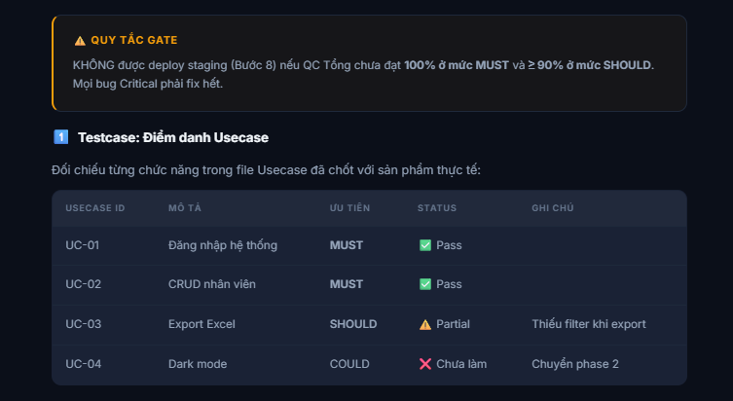

QUY TRÌNH THỰC HIỆN
Testcase: Logic & Nghiệp vụ
Nội dung | URD cần thu thập | Check list
1 | Tính toán số liệu chính xác (tổng, trung bình, phần trăm) | Đã có |  | Đã có
2 | Phân quyền đúng theo role (Admin/Manager/User) | Đã có |  | Đã có
3 | Workflow trạng thái đúng (Draft → Pending → Approved → Done) | Đã có |  | Đã có
4 | Báo cáo / thống kê khớp với data thực | Đã có |  | Đã có
5 | Phân trang, sắp xếp, tìm kiếm hoạt động đúng | Đã có
6 | Validation form: required, format, min/max length | Đã có
7 | Edge cases: dữ liệu rỗng, ký tự đặc biệt, số âm, ngày không hợp lệ | Đã có
8 | Concurrent: 2 user sửa cùng record → không mất data | Đã có

Testcase: Trải Nghiệm Người Dùng (UX/UI)
Nội dung | URD cần thu thập | Check list
1 | Font chữ đồng nhất theo Design System | Đã có
2 | Màu sắc khớp mockup đã duyệt | Đã có
3 | Bố cục không xô lệch trên Desktop (1920, 1440, 1366) | Đã có
4 | Bố cục không xô lệch trên Tablet (768, 1024) | Đã có
5 | Bố cục không xô lệch trên Mobile (375, 414) | Đã có
6 | Loading state: có skeleton/spinner khi chờ data | Đã có
7 | Empty state: hiển thị thông báo khi không có data | Đã có
8 | Error state: thông báo lỗi rõ ràng, thân thiện | Đã có
9 | Hover / focus / active states trên buttons, links | Đã có
10 | Toast notification cho CRUD thành công/thất bại | Đã có

Testcase: Bảo Mật
Nội dung | URD cần thu thập | Check list
1 | SQL Injection: Thử nhập '; DROP TABLE users;-- vào mọi ô input | Đã có
2 | XSS: Thử nhập <script>alert('xss')</script> vào mọi ô input | Đã có
3 | Auth bypass: Truy cập URL admin khi chưa đăng nhập → phải redirect login | Đã có
4 | IDOR: Thay đổi ID trong URL → đảm bảo chỉ xem được data mình có quyền | Đã có
5 | Rate limiting: Gửi 100+ request liên tục → phải bị chặn (429) | Đã có
6 | HTTPS: Toàn bộ traffic qua SSL, không có mixed content | Đã có
7 | Headers: Kiểm tra response headers (X-Frame-Options, CSP, HSTS) | Đã có
8 | Secrets: Grep codebase tìm hardcoded API key, password, token | Đã có
9 | File upload: Chỉ cho phép file type cụ thể, giới hạn size | Đã có

Testcase: Hiệu Năng
Nội dung | URD cần thu thập | Check list
1 | Thời gian load trang đầu tiên < 3 giây (trên 3G) | Đã có
2 | API response time < 500ms cho các endpoint thông thường | Đã có
3 | Lighthouse Performance score ≥ 70 (Desktop), ≥ 50 (Mobile) | Đã có
4 | Test với 10 users đồng thời → hệ thống ổn định | Đã có
5 | Test với 100 users đồng thời → không crash, response < 2s | Đã có
6 | Test với 10,000 records → phân trang hoạt động, không lag | Đã có
7 | Memory leak check: chạy 1 giờ liên tục → RAM không tăng liên tục | Đã có
8 | Image optimization: tất cả ảnh đã compress, dùng WebP/AVIF nếu có thể | Đã có

Testcase: SEO (nếu áp dụng)
Nội dung | URD cần thu thập | Check list
1 | Mỗi trang có <title> và <meta description> riêng | Đã có
2 | Heading hierarchy đúng (1 H1 duy nhất per page) | Đã có
3 | Semantic HTML (header, main, nav, footer, article) | Đã có
4 | Có sitemap.xml và robots.txt | Đã có
5 | Open Graph tags cho social sharing | Đã có
6 | Alt text cho mọi hình ảnh | Đã có
7 | URL structure sạch, có ý nghĩa | Đã có
8 | Canonical URL đã set đúng | Đã có

Log Bug Khác

 |  |  | Đã có
 |  |  | Đã có

Sheet8
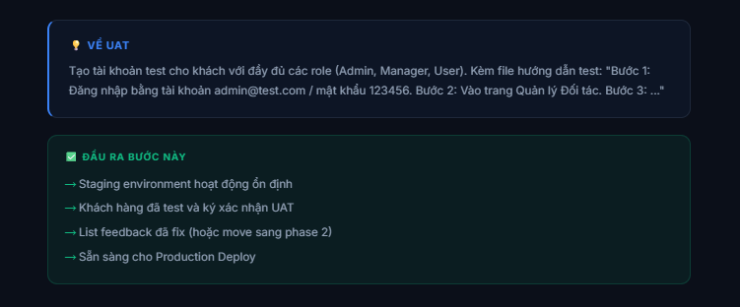
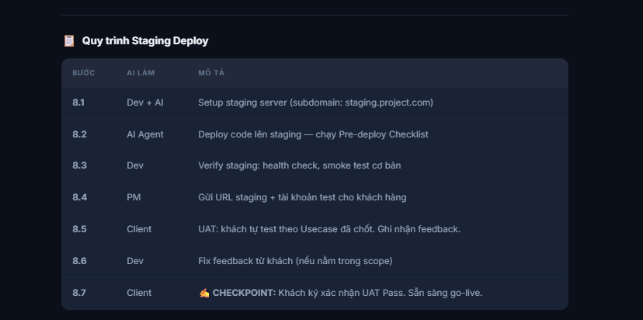

 |  |  | Đã có
 |  |  | Đã có
 |  |  | Đã có
 |  |  | Đã có
 |  |  | Đã có
 |  |  | Đã có
 |  |  | Đã có

Pre-deploy Checklist (AI Agent thực hiện)
Nội dung | URD cần thu thập | Check list
1 | npm run build thành công — 0 errors | Đã có
2 | npx tsc --noEmit — 0 type errors | Đã có
3 | Tất cả environment variables đã set trên staging VPS | Đã có
4 | Database migration đã chạy: npx prisma migrate deploy | Đã có
5 | Seed data test (nếu cần) | Đã có
6 | Nginx config đúng cho staging domain | Đã có
7 | SSL certificate hoạt động | Đã có
8 | PM2 process đang chạy, không restart loop | Đã có
9 | Health check pass: trang chủ 200, API 200, Dashboard (sau login) 200 | Đã có

Sheet9
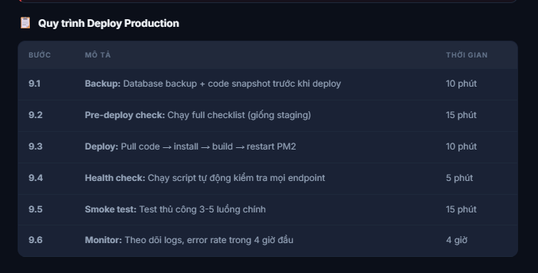

Đã có
Đã có
Đã có
Đã có
Đã có
Đã có

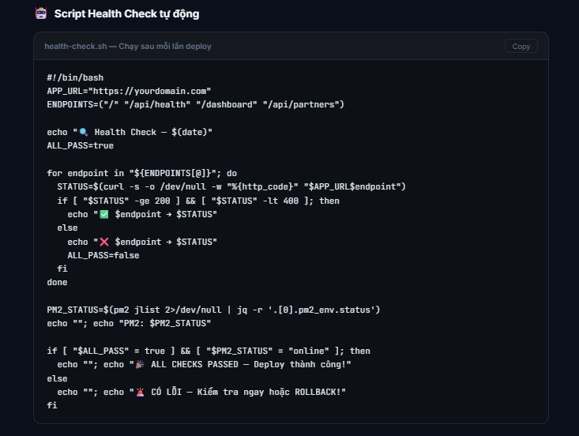

Đã có

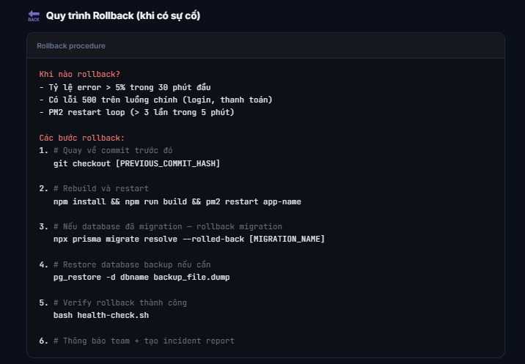

Đã có

Sheet10
Checklist Bàn Giao

2 | Tài liệu Hướng dẫn Sử dụng: File/video cho từng module, dành cho end-userTài liệu Hướng dẫn Sử dụng: File/video cho từng module, dành cho end-user | Đã có
3 | Tài liệu Admin: Hướng dẫn quản trị hệ thống (thêm user, phân quyền, backup) | Đã có
4 | Source code: Transfer repo Git cho khách (nếu trong hợp đồng) | Đã có
5 | Thông tin VPS: IP, SSH key, domain, SSL expiry date | Đã có
6 | Database: Connection string, backup schedule, restore guide | Đã có
7 | 3rd-party accounts: API keys, webhook URLs, service logins | Đã có
8 | Training: Đào tạo online/onsite cho team khách hàng | Đã có

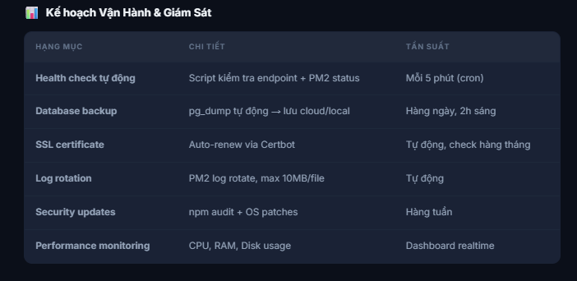

 |  |  | Đã có

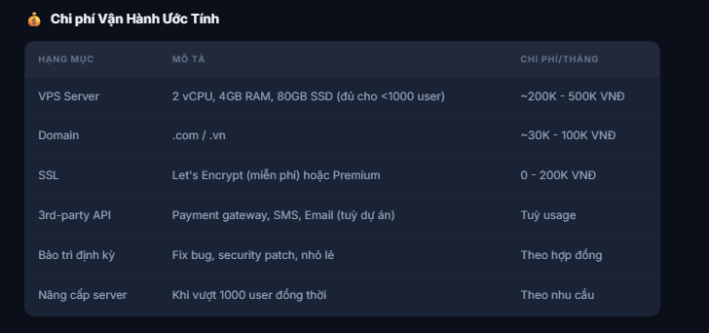

 |  |  | Đã có

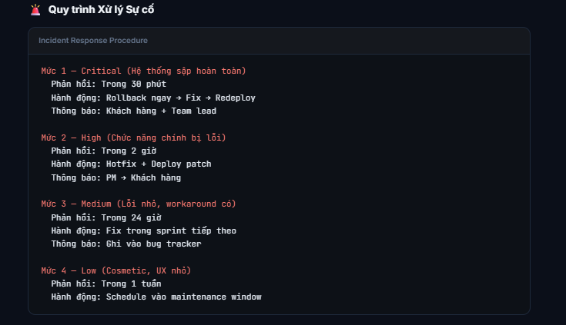

 |  |  | Đã có

